General Flow
GENERAL FLOW APLIKASI

Mulai

Input data Modul Baru
Input Revisi Modul Existing

Approval

Approval

Modul yang sudah di approved

Modul dan LK yang sudah di approved dengan Riwayat perubahan dokumen dan tanggal Revisi

Update pada database/formula modul

Sosialisasi ke tim training dan pengaju (untuk modul khusus)

Role & Master Data
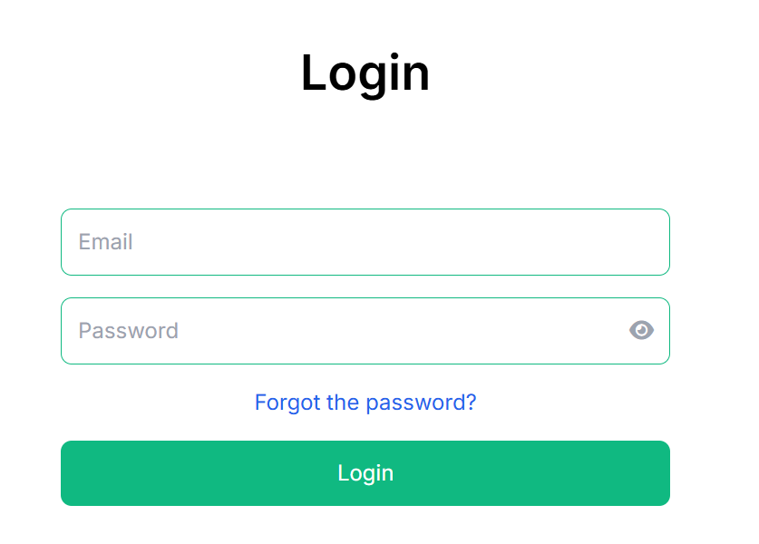
 | NAMA ROLE | AKSES
 | ADMIN | All akses
 | User | Pengajuan Permintaan Modul Khusus
 | Staf PD | Melakukan Pengajuan & Proses Modul Baru dan Revisi Modul + riwayat perubahan serta tanggal Revisi
 | Manager PD | Approval pengajuan Modul Baru dan approval Revisi Modul
 | Tim Training | Akses Formula Modul & Matriks Pelatihan

DATABASE JENIS KEBUTUHAN MODUL
Tambah Data

Edit
Delete
No. | Jenis Kebutuhan Modul | Action
1 | Pelatihan Inhouse
2 | Pelatihan Internal
3 | Seminar

DATABASE USER
Tambah Data

No | Nama User | Alamat Email | Role | Action
Edit
Delete

DATABASE KODE PELATIHAN |  | Tambahkan fitur download template & import data excel
Tambah Data

No | Kode Pelatihan | Nama Pelatihan | Action
Edit
Delete

DATABASE KODE PROGRAM |  | Tambahkan fitur download template & import data excel
Tambah Data

No | Kode Program | Nama Program | Action
Edit
Delete

DATABASE JENIS PERUBAHAN
Tambah Data

Edit
Delete
No | Jenis Modul | Action
 | Modul
 | Program

DATABASE JENIS MODUL
Tambah Data

Edit
Delete
No | Jenis Modul | Action
 | Modul
 | Lembar Kerja
 | Post Test
 | Seminar
 | Training Internal

DATABASE BAHASA PENGANTAR
Tambah Data

Edit
Delete
No | Bahasa Pengantar | Action
 | Indonesia
 | English
 | Arab
 | Mandarin

DATABASE TIPE PELATIHAN
Tambah Data

Edit
Delete
No | Tipe Pelatihan | Action
 | PBK
 | NON PBK

DATABASE TIPE SERTIFIKAT DI SIHALAL
Tambah Data

Edit
Delete
No | Tipe Pelatihan | Action
 | PH
 | AH
 | dll

DATABASE JENIS SERTIFIKAT
Tambah Data

Edit
Delete
No | Tipe Pelatihan | Action
 | Kelulusan
 | Kehadiran

DATABASE PIC PERIKSA LK
Tambah Data

Edit
Delete
No | Tipe Pelatihan | Action
 | Tanpa LK
 | Internal
 | Trainer

HOME
HOME

PERMINTAAN MODUL KHUSUS

PROGRESS (xx)
Diurutkan berdasarkan tanggal kebutuhan tercepat
DONE (xx)
Detail
 |  |  |  |  |  |  | No Pengajuan | Tanggal Pengajuan | Jenis Kebutuhan Modul | Permintaan Khusus | Tanggal Dibutuhkan | Status | Action
 |  |  |  |  |  |  |  |  |  |  |  | Process, Done, Cancel, Hold
 |  |  |  |  |  |  |  |  |  |  |  | (status default : Process, sampai diganti oleh admin)

PERUBAHAN MODUL/PROGRAM

PROCESS (XX)
APPROVAL (xx)
Detail
No Pengajuan | Tanggal Pengajuan | Jenis Perubahan | Kode Program | Nama Program | Kategori Modul | Kode Modul | Nama Modul | Kode Revisi | Tanggal Berlaku | Sebelum Perubahan | Setelah Perubahan | Alasan Perubahan | Nama Approval | Status | Action
 |  |  | Diisi kl pilihan jenis perubahan "program" |  | Diisi kl pilihan jenis perubahan "modul" |  |  |  | Tarik dari sistem ketika klik approved |  |  |  | Tarik dari sistem | Approval, Reject, Done

DONE (xx)

DATABASE MODUL

DATABASE FORMULA MODUL

MATRIKS PELATIHAN

REPORT

Menu Permintaan Modul Khusus
Permintaan Modul Khusus oleh User :
New

Saat klik "new", muncul isian sbb :

Tgl Pengajuan | Today
No. Pengajuan | otomatis dengan format nomor urut (3 digit)/Modul Khusus/PD/Bulan/Tahun
Nama Pengaju | otomatis dari nama user
Jenis Kebutuhan Modul | pilihan dari master jenis kebutuhan modul
Bahasa Pengantar | pilihan dari master bahasa pengantar
Nama Instansi | Format text
Judul Program Pelatihan | Format text
Jumlah Hari Pelatihan | Format angka | Diisi khusus jika memilih jenis kebutuhan modul "Inhouse"
Request Jam Khusus Pelatihan | Format long text
Permintaan Pre & Post Test | Format text
Detail Permintaan Modul Khusus | Format long text
Keterangan Kebutuhan | Format long text | Diisi khusus jika memilih jenis kebutuhan modul "Pelatihan internal & seminar"
Tanggal Kebutuhan | Format tanggal (tidak boleh kurang dari 2 minggu setelah pengajuan)
Submit
: khusus admin, ada tombol edit

Setelah submit, akan masuk dalam list proses di Staf PD kemudian mengisi data sbb :

Link Modul | format uplod link
Tanggal Realisasi | format tanggal
Status | pilihan : done, cancel, hold
Keterangan | format text
Tanggal Kebutuhan Baru | format tanggal wajib diisi jika status hold

Jika status done, maka akan muncul notifikasi di user dan user dapat melihat link Modulnya

Format email untuk user :
Dear user,
Pengajuan modul dengan [no. pengajuan] telah selesai, silahkan klik link [halaman pengajuan yg sudah ada link modulnya] untuk info detailnya

Menu Perubahan Modul.
MENU PERUBAHAN MODUL --> akses staf PD
New

Saat klik "new", muncul isian sbb :

Tgl Pengajuan | : | Today
No. Pengajuan Perubahan Modul | : | otomatis dengan format nomor urut (3 digit)/Modul /PD/Bulan/Tahun
Jenis Perubahan | : | pilihan dari database jenis perubahan
Kategori Modul/Program | : | pilihan baru atau existing
Referensi No. Pengajuan Modul Khusus | : | pilihan dari no pengajuan modul khusus yang statusnya masih proses (muncul jika ketegori modul "baru")
Detail Permintaan Modul Khusus | : | isian dari no pengajuan modul khusus yang dipilih
Keterangan Kebutuhan | : | isian dari no pengajuan modul khusus yang dipilih
Jenis Kebutuhan Modul Pelatihan | : | pilihan dari no pengajuan modul khusus yang dipilih
Bahasa Pengantar | : | pilihan dari master bahasa pengantar
Jenis Modul | : | pilihan dari master jenis modul (bisa pilih lebih dari satu)
 |  | Jenis Modul Pelatihan | Kode Modul | Nama Modul | Sebelum Perubahan | Setelah Perubahan | Alasan Perubahan | Kode Revisi | Tanggal Berlaku | Link Modul
Ini terisi sesuai dengan field "Jenis Modul Pelatihan" yang dipilih |  | Modul | Format text | Format text | Format long text | Format long text | Format long text | (jika kategori modul "baru", maka otomatis terisi "00", jika "existing" maka ditarik dari revisi terakhir ditambah 1 angka, contoh revisi sebelumnya "00" maka akan terisi "01" | Format date | Upload file pdf
 |  | Lembar Kerja | Format text | Format text | Format long text | Format long text | Format long text |  | Format date | Upload file pdf
 |  | Post Test | Format text | Format text | Format long text | Format long text | Format long text |  | Format date | Upload file pdf

Perubahan Program | :
 |  | Kode Program | Nama Program | Sebelum Perubahan | Setelah Perubahan | Alasan Perubahan | Kode Revisi | Tanggal Berlaku | Link Program
 |  | Format text (jika kategori existing maka tarik dari database program) | Format text | Format long text | Format long text | Format long text | (jika kategori program "baru", maka otomatis terisi "00", jika "existing" maka ditarik dari revisi terakhir ditambah 1 angka, contoh revisi sebelumnya "00" maka akan terisi "01" | Format date | Upload file pdf
 |  | Format text | Format text | Format long text | Format long text | Format long text |  | Format date | Upload file pdf
 |  | Format text | Format text | Format long text | Format long text | Format long text |  | Format date | Upload file pdf

Edit
Request Approval
Simpan

Setelah klik "Request Approval" , maka pengajuan akan masuk ke halaman approver sbb :

Tgl Pengajuan | : | Isian diatas | 15 Juni 2026
No. Pengajuan Perubahan Modul | : | Isian diatas | 001/Modul/PD/VI/26
Kategori Modul | : | Isian diatas | Baru
Referensi No. Pengajuan Modul Khusus | : | Isian diatas | 001/Modul Khusus/VI/26
Detail Permintaan Modul Khusus | : | Isian diatas | Butuh modul khusus obat
Jenis Kebutuhan Modul Pelatihan | : | Isian diatas | Pelatihan Inhouse
Bahasa Pengantar | : | Isian diatas | Indonesia
Jenis Modul
 |  | Jenis Modul | Kode Modul | Nama Modul | Sebelum Perubahan | Setelah Perubahan | Alasan Perubahan | Kode Revisi | Tanggal Berlaku | Link Modul
 |  | Modul | M.01 | Pengantar Penyelia Halal | Tidak ada | Ada | Modul baru | 00 | 20 Juni 2026 | Open file
 |  | Lembar Kerja | LK.01 | Lembar Kerja Pengawasan | Tidak ada | Ada | Modul baru | 00 | 20 Juni 2026 | Open file
 |  | Post Test | P.01 | Post Test Penyelia Halal | Tidak ada | Ada | Modul baru | 00 | 20 Juni 2026 | Open file

Data2 diatas disesuai dengan data perubahan yang diajukan (jika jenis perubahan modul, maka seperti diatas namun jika jenis perubahan "program" maka disesuaikan

Approved
Reject

Jika Reject, maka akan muncul kolom "alasan reject" dan akan muncul kembali di halaman admin PD untuk "proses"
Jika Approved, nama dan tanggal approval akan muncul secara otomatis di database perubahan modul
Khusus Jenis Perubahan "MODUL" saat sudah approve, maka akan masuk ke menu "database modul"
Khusus untuk Jenis Perubahan "PROGRAM" saat sudah approve, maka akan masuk ke manu "database program"

Database Modul
Download Template
Import
Search
Export Excell
DATABASE MODUL PELATIHAN
 |  |  |  | Tambahkan fitur download template & import data excel

View
Edit
Non Aktif
History
No | Jenis Modul | Kode Modul | Nama Modul | Kode Revisi | Tanggal Berlaku | Attachment File | Action
 | Untuk pertama kali, akan diinput by import data, namun untuk selanjutnya kolom2 ini terisi ketika ada pengajuan perubahan modul yang sudah done statusnya

Database Program
Download Template
Import
Search
Export Excell
DATABASE PROGRAM PELATIHAN
 |  |  | Tambahkan fitur download template & import data excel

No | Kode Program | Nama Program | Kode Revisi | Tanggal Berlaku | Attachment File | Action
View
Edit
Non Aktif
History

Database Formula Modul
DATABASE FORMULA MODUL

TAMPILAN ADMIN PD

New

Add
Kode Pelatihan | Pilihan dari master database kode pelatihan
List Modul | Kode & Nama Modul | Kode Revisi | Tanggal Berlaku
 | Pilihan dari database modul | Otomatis menyesuaikan database modul

Create Formula Modul

TAMPILAN TRAINING
Search Kode & Nama Pelatihan

Kode Pelatihan | 1.11 Pelatihan Penyelia Halal Berbasis SKKNI
List Modul | Kode & Nama Modul | Kode Revisi | Tanggal Berlaku
 | M.01 Pengantar Penyelia | 00 | 26-Jun-26
 | LK 01 Pengawasan | 00 | 26-Jun-26
 | P.01 | 00 | 26-Jun-26

Matriks Pelatihan
DATABASE MATRIKS PELATIHAN

Role di staf PD
Download Template
Import
Search
Export Excell

Add
Edit
Non Aktif
KODE | NAMA PELATIHAN | LINK MODUL | MASTER SA | MASTER SERTIFIKAT | TIPE PELATIHAN | JENIS SERTIFIKAT | KETERANGAN | PIC PERIKSA LK | TIPE SERTIFIKAT DI SIHALAL | HARGA DASAR TTE | ACTION
Pilihan dari master database kode pelatihan |  | Upload Hyperlink | Upload Hyperlink | Upload File | pilihan dari master tipe pelatihan | Pilihan dari master jenis sertifikat | Format long text | Pilihan dari master PIC Periksa LK | Pilihan dari master Tipe Sertifikat | Format currancy

Role Training hanya view saja dan bisa membuka file atau link yang diupload

